Sheet1


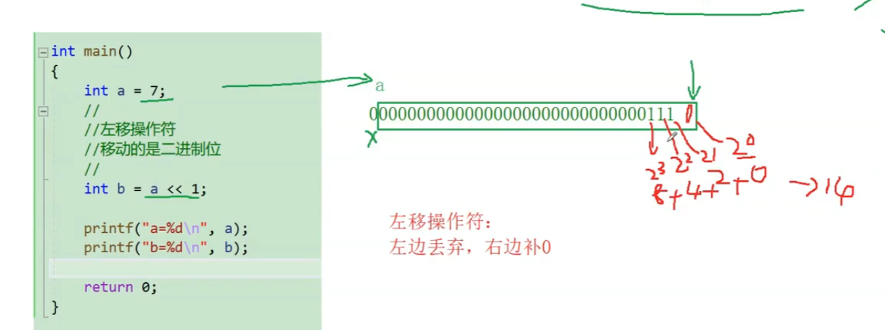


 |  |  |  |  |  |  |  |  | 1*2`3 + 1*2`2 + 1*2`1 + 0*2`0 = 14

 |  |  |  |  |  |  |  |  | 8+4+2+0=14

 |  |  |  | 移位操作不改变原a的值，所以a还是7，b是14
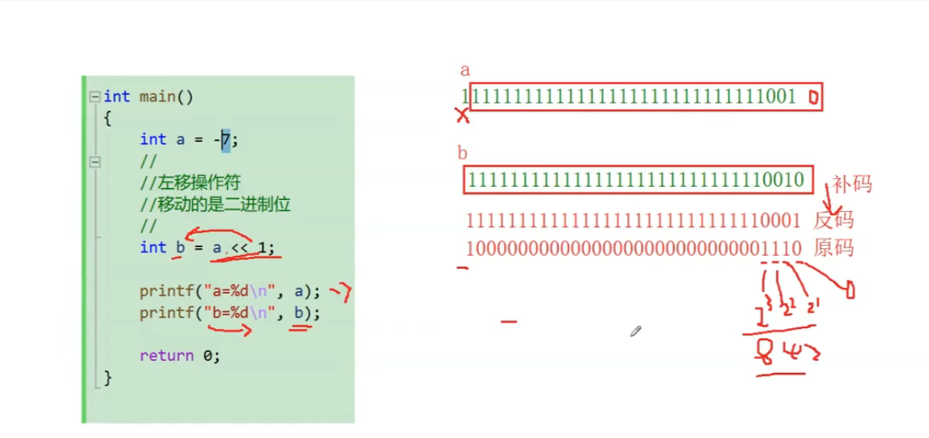

 |  |  |  |  |  |  | 负数也是一样的道理 | 0010-1 = 0001

 |  | 左移有乘2的效果，右移有除2的效果

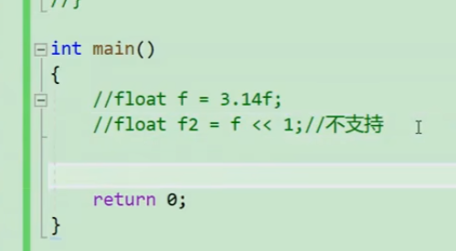

 |  |  |  |  | 左右移只能用作整数，浮点数用不了

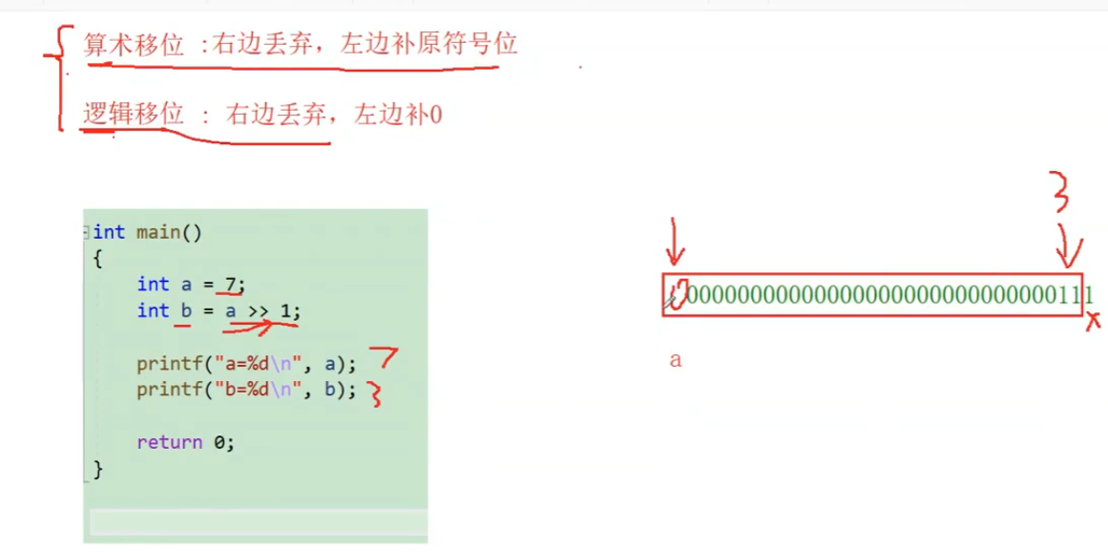

 |  |  |  |  |  | 用何种移位方式取决于编辑器，大部分采用的都是算数移位

 |  |  |  |  |  | VS采取的是算数移位

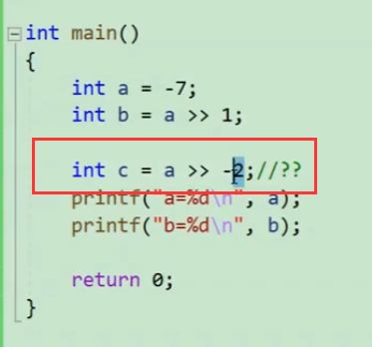



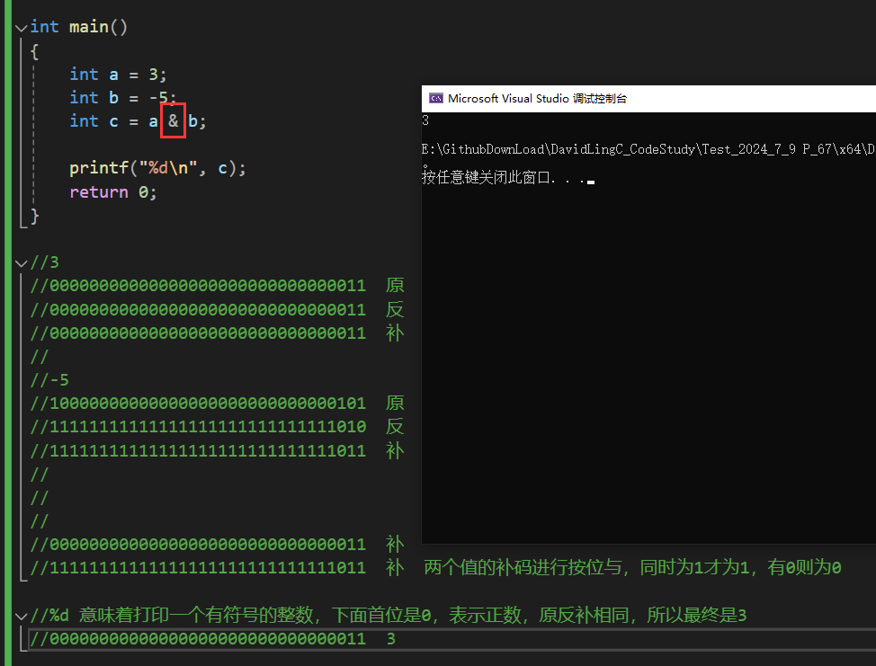

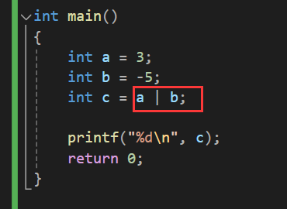
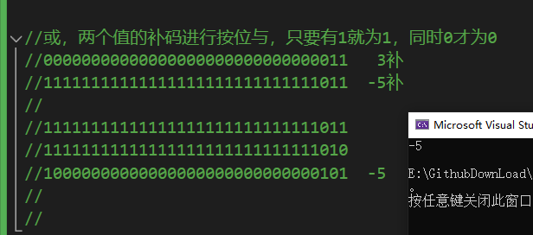

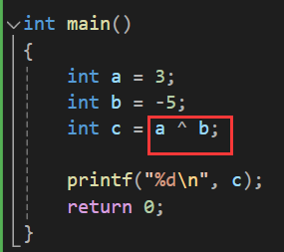
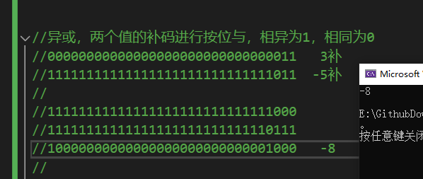

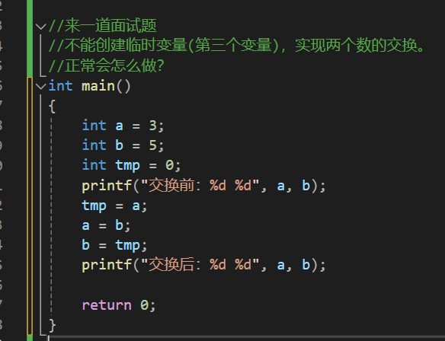

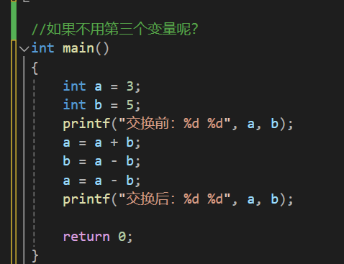

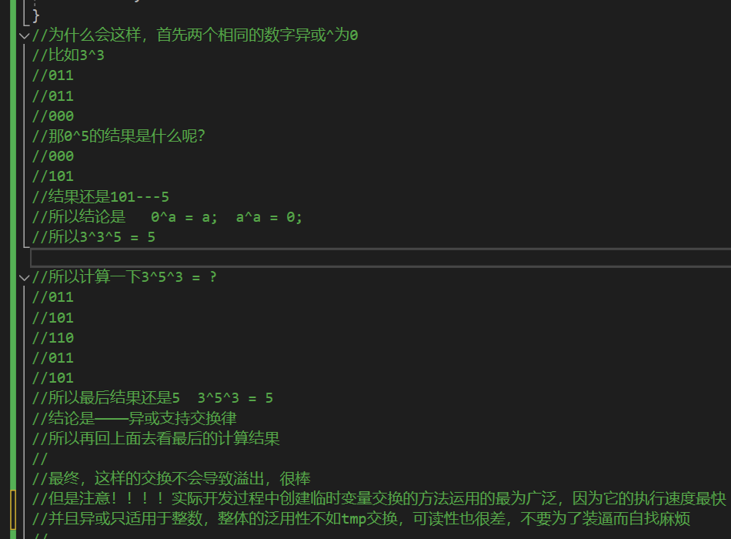
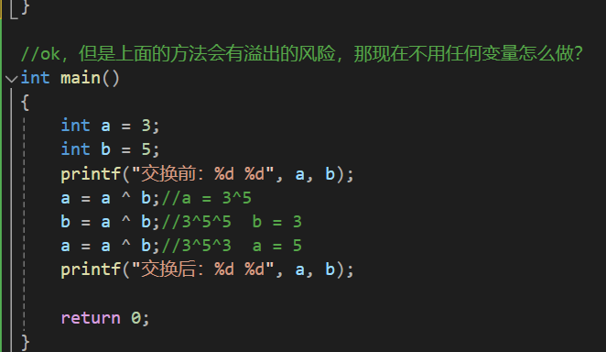

 | 来看看这个怎么搞
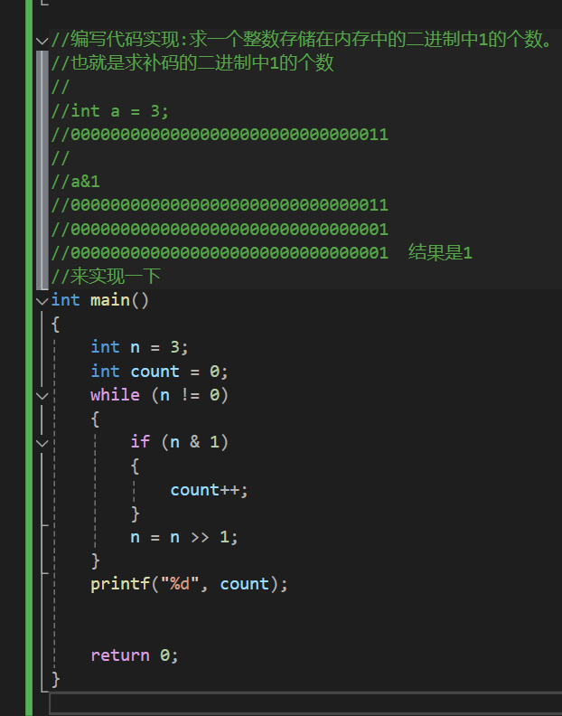

赋值是一个=啊，比较是两个等号==，程序员要敏感啊！！！说了一万遍！

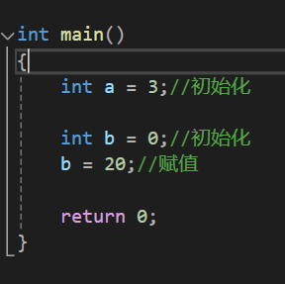

 |  |  | 还要搞清楚初始化和赋值啊

